상품제안서
디지토 파워블록 PD고속충전 미니보조배터리 10000mAh | 상품코드: F32528

 |  |  |  |  |  |  | 02-412-0044 | www.easy1.co.kr
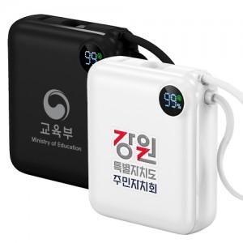

【상세/제작정보】

【인쇄/포장옵션】 | 레이저, 컬러필름인쇄 / 포장지포장

【공급단가】 | 수량 | 30~ | 50~ | 100~ | 300~ | 500~
*VAT별도 | 단가 | 19,000원 | 18,400원 | 17,800원 | 17,000원 | 16,700원

【상품 URL】 | http://www.easy1.co.kr/src/goods_detail.php?gdno=32528

